Hoja1
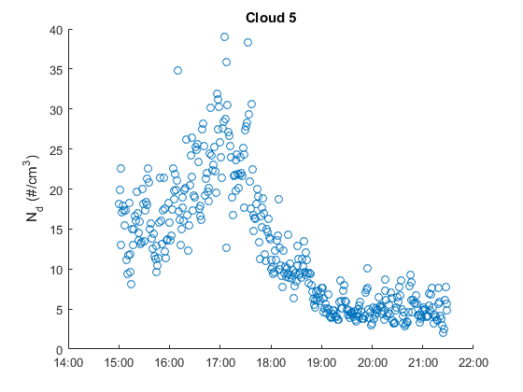
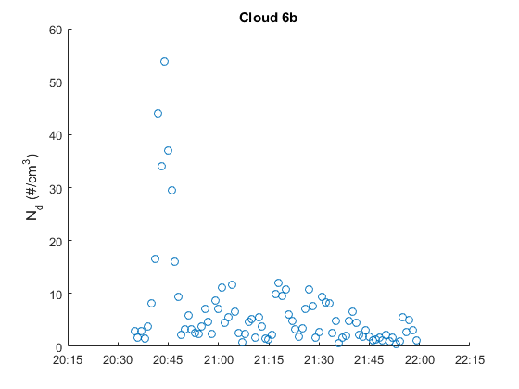
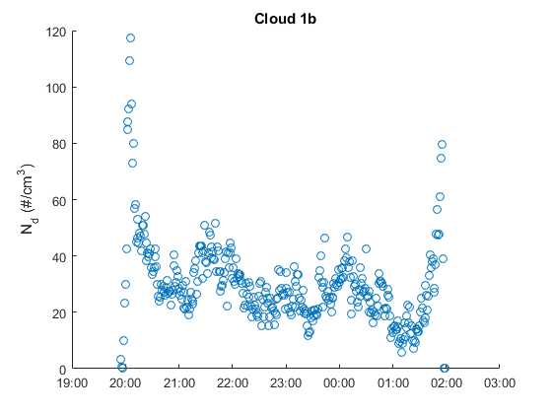
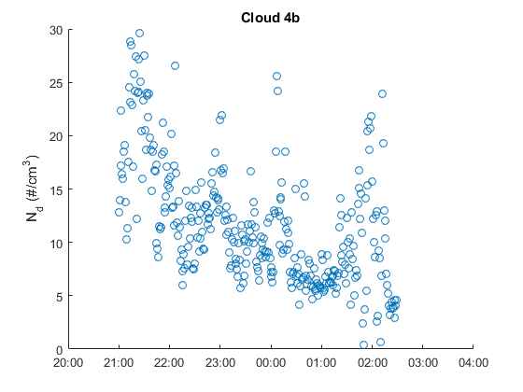
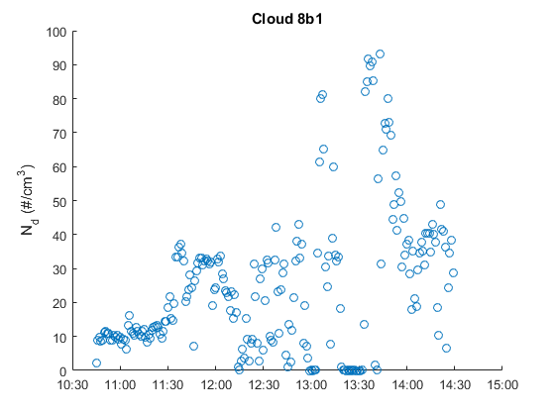
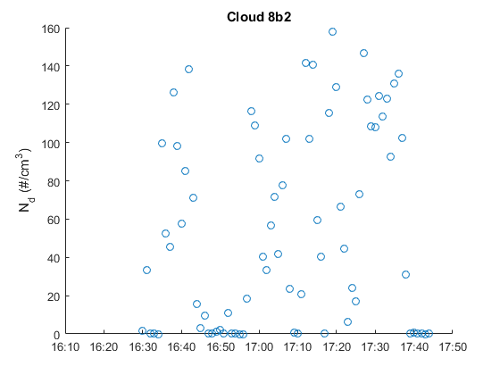
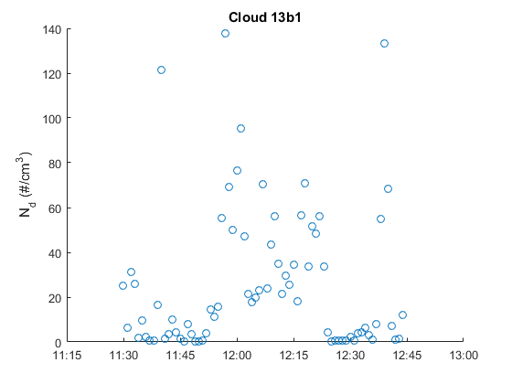
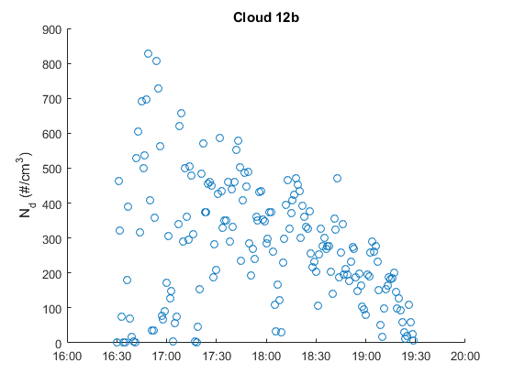
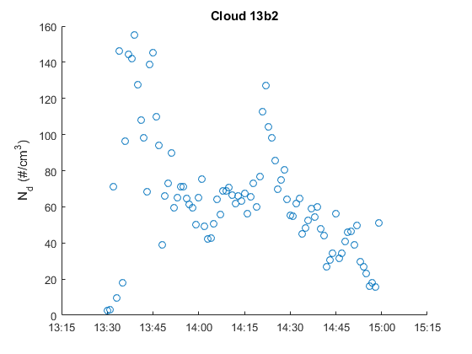
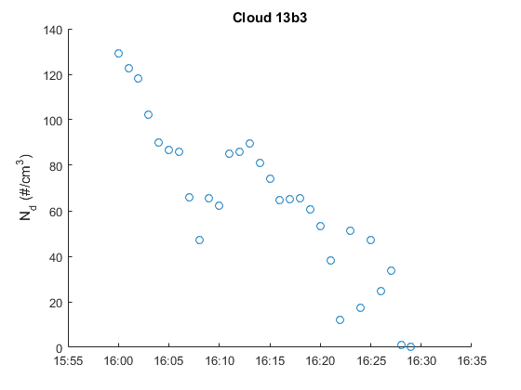
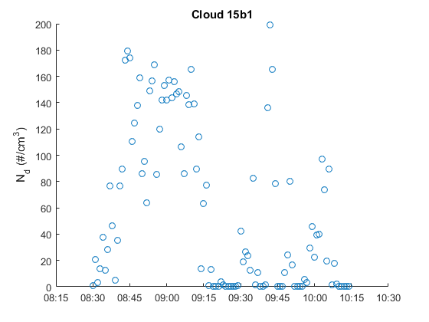
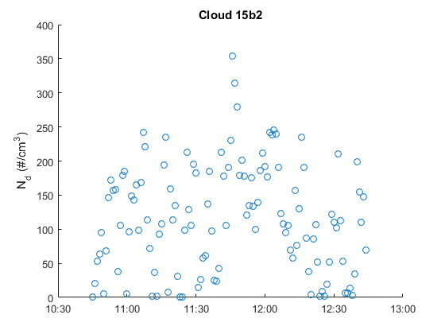
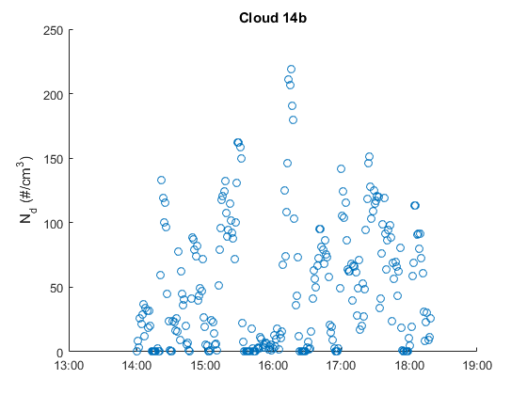
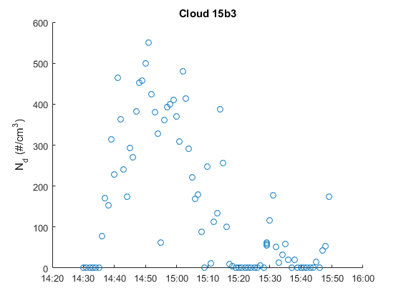
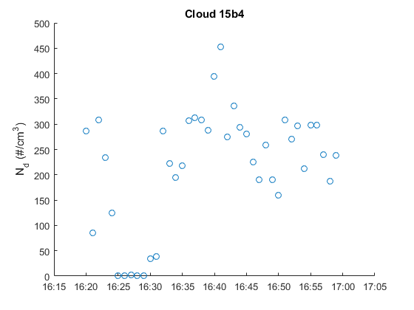
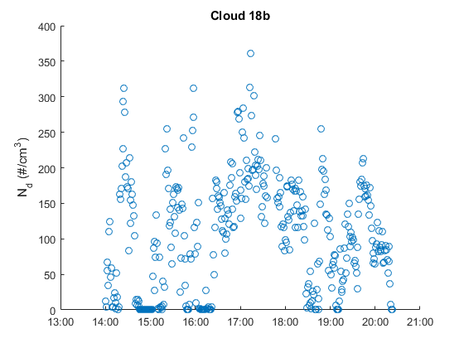
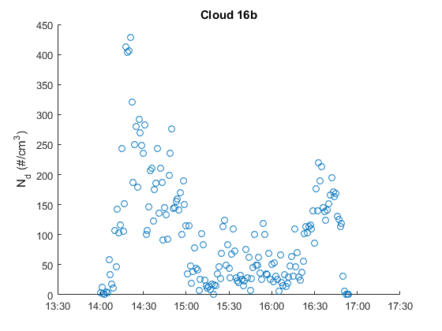
 |  |  |  |  | DATOS FOG MONITOR |  |  |  |  |  | DATOS METEO
MODIFICADOS (Ceros eliminados) | Día | Número eventos | Rango horario | Duración | Nd | LWC | MVD | ED | T | OBSERVACIONES (NUBE O NO) | Temperature | RH | Pressure | mean_wind_speed | mean_wind_dir | std_wind_dir | precipitation | global_irrandiance | UVA | UVB
1b | 2023-12-20 | 1 | 19:55-02:00 | 6.00 | 30.599344249 | 0.042051814298 | 20.989979592 | 18.273393233 | 15.851545271 | No se ve (noche)
4b | 2023-01-16 | 1 | 21:00-02:30 | 5.30 | 9.9958458327 | 0.016299356518 | 24.219536434 | 20.249755181 | 11.346899551 | No hay imágenes
5 (se queda igual, ESTABLE) | 2023-01-17 | 2 | 15:00-21:00 | 6.00 | 12.378945971 | 5.65E-03 | 13.868756853 | 12.163711962 | 11.452837619 | No hay imágenes |  |  |  |  |  |  | NO FUNCIONA
6b | 2023-01-19 | 1 | 20:35-22:00 | 1.30 | 6.6771457255 | 0.0028571167196 | 12.281615496 | 11.267506345 | 11.365785724 | No hay imágenes | -4.7943372093 | 95.33255814 | 741.71046512 | 1.9766976744 | 262.96883721 | 36.324813953 | 0.29 | -7999 | -7999 | 3.1288953488
8b1 | 2023-01-21 | 1 | 10:45-14:30 | 11.00 | 24.687968756 | 0.0061133284278 | 7.9265873467 | 7.5495334844 | 14.030200301 | No hay imágenes | -1.588840708 | 97.642035398 | 741.08274336 | 2.1802522124 | 91.808376106 | 18.923393805 | 0.29 | -7999 | -7999 | 379.20840708
8b2 | 2023-01-21 | 1 | 16:30-17:45 | 11.00 | 54.882644944 | 0.0067727025594 | 5.4188343311 | 5.3167379756 | 12.781054002 | No hay imágenes | -2.7558815789 | 97.080263158 | 740.53026316 | 1.7705394737 | 146.67767105 | 24.070131579 | 0.29 | -7999 | -7999 | 7.1721973684
12b | 2023-01-29 | 1 | 16:30-19:30 | 3.00 | 278.94538745 | 0.023925465227 | 5.8613817287 | 5.6968920778 | 9.7627509343 | SIIIIII | -7.8110607735 | 93.758563536 | 739.76850829 | 3.1564917127 | 52.12680663 | 8.415519337 | 0 | -7999 | -7999 | 6.0768729282
13b1 | 2023-02-07 | 1 | 11:30-12:45 | 1.15 | 26.06903902 | 0.013090783309 | 27.185158369 | 21.317264547 | 12.969576398 | SIIIIII | -3.8634210526 | 94.540789474 | 738.22105263 | 1.5721315789 | 271.68289474 | 34.431460526 | 0 | -7999 | -7999 | 375.01710526
13b2 | 2023-02-07 | 1 | 13:30-15:00 | 1.30 | 64.883281407 | 0.047377503405 | 14.446790189 | 12.806467996 | 11.590497611 | SIIIIII | -4.7853956044 | 94.754945055 | 737.04175824 | NaN | 0 | 0 | 0 | -7999 | -7999 | 260.74395604
13b3 | 2023-02-07 | 1 | 16:00-16:30 | 0.30 | 64.174422889 | 0.016437723241 | 14.446790189 | 8.9619416333 | 8.8821254556 | SIIIIII | -5.2163548387 | 93.867741935 | 736.92258065 | NaN | 0 | 0 | 0 | -7999 | -7999 | 69.272903226
14b | 2023-02-08 | 1 | 14:00-18:20 | 4.20 | 50.391319312 | 0.011874876065 | 10.521733302 | 9.3463026923 | 12.484974006 | SIIIIII | -3.4401570881 | 95.595402299 | 741.28045977 | NaN | 0 | 0 | 105.93563218 | -7999 | -7999 | 148.2005249
15b1 | 2023-02-09 | 1 | 08:30-10:15 |  | 59.020200317 | 0.0057385691263 | 5.3729467841 | 5.1838842825 | 11.238035557 | SIIIIII | -5.01 | 95.244628099 | 745.44380165 | NaN | 0 | 0 | 117.84 | -7999 | -7999 | 259.20181818
15b2 | 2023-02-09 | 1 | 10:45-12:45 |  | 116.96898414 | 0.013177667131 | 6.0376105681 | 5.9224157681 | 11.605217414 | SIIIIII | -4.7797768595 | 94.607438017 | 746.1107438 | NaN | 0 | 0 | 135.79818182 | -7999 | -7999 | 618.64545455
15b3 | 2023-02-09 | 1 | 14:30-15:50 |  | 155.9637135 | 0.017589988773 | 5.6655232235 | 5.406424741 | 11.882672817 | SIIIIII | -4.3909012346 | 94.345679012 | 746.21728395 | NaN | 0 | 0 | 191.86950617 | -7999 | -7999 | 270.71851852
15b4 | 2023-02-09 | 1 | 16:20-17:00 | 9.00 | 216.37710793 | 0.025310441344 | 6.2643756083 | 6.1232961208 | 11.259504825 | SIIIIII | -4.6650487805 | 95.668292683 | 746.49268293 | NaN | 0 | 0 | 130.05825 | -7999 | -7999 | 39.292682927
16b | 2023-02-12 | 1 | 14:00-16:55 | 2.55 | 100.56207274 | 1.21E-02 | 7.2384677695 | 6.8769477638 | 13.537879621 | SIIIIII | -2.4967556818 | 95.746022727 | 747.18068182 | NaN | 0 | 0 | 157.23 | -7999 | -7999 | 149.35392045
18b | 2023-02-15 | 1 | 14:00-20:24 | 4.46 | 110.14255333 | 0.021963151769 | 7.1379691224 | 6.8461371247 | 14.042085826 | SIIIIII

